1. Yfirferð
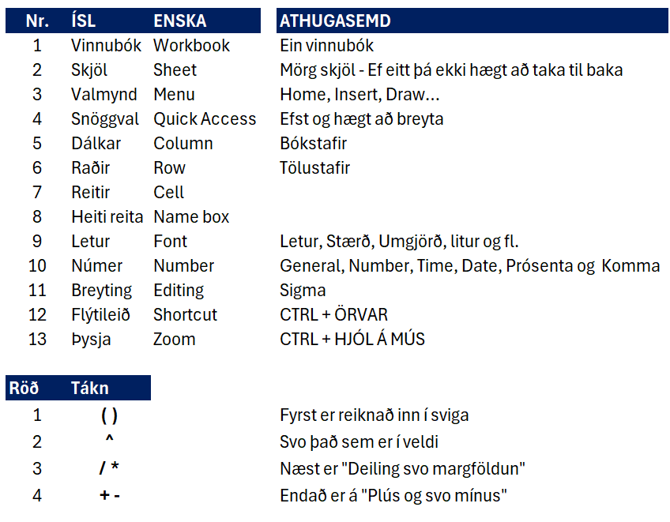

2. Misc I
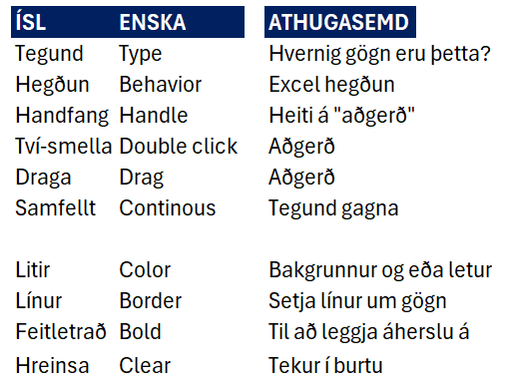
TALA | TEXTI |  | Jan | Feb
704 | 450 | Mán | 303 | 785 | 11 | 505 | 176 | 843
664 | 433 | Þri | 645 | 507 | 118 | 73 | 852 | 586
343 | 660 |  | 696 | 621 | 428 | 470 | 327 | 939
483 | 660 |  | 549 | 210 | 281 | 422 | 272 | 500
417 | 295 |  | 648 | 155 | 979 | 201 | 624 | 373
135 | 437 |  | 544 | 431 | 258 | 268 | 475 | 172
408 | 689 |  | 722 | 297 | 274 | 269 | 693 | 117
343 | 450
558 | 433
343 | 660
483 | 660
415 | 295
365 | 437

3. Vinnsla I
Útreikningar |  |  | Finna heildarlaun, meðtal þeirra, hversu margir, hæðstu og lægstu laun

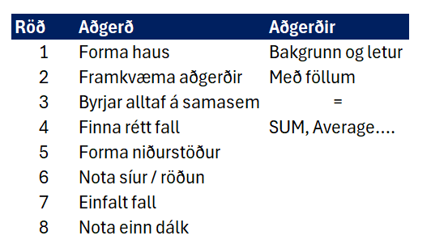
Heildarlaun | Meðaltal | Fjöldi | Hæðstu laun | Lægstu laun |  | 578,254 | 1 | Forma haus | Bakgrunn og letur
668595 | 668595 | 668595 | 668595 | 668595 |  | 102,358 | 2 | Framkvæma aðgerðir | Með föllum
578254 | 578254 | 578254 | 578254 | 578254 |  | 98,658 | 3 | Byrjar alltaf á samasem | =
102358 | 102358 | 102358 | 102358 | 102358 |  | 356,957 | 4 | Finna rétt fall | SUM, Average….
98658 | 98658 | 98658 | 98658 | 98658 |  | 189,127 | 5 | Forma niðurstöður
356957 | 356957 | 356957 | 356957 | 356957 |  | 267,376 | 6 | Nota síur / röðun
189127 | 189127 | 189127 | 189127 | 189127 |  | 79,654 | 7 | Einfalt fall
267376 | 267376 | 267376 | 267376 | 267376 |  |  | 8 | Nota einn dálk
 |  |  |  |  | Heildarlaun:

VÖRUSALA
ID | Nafn | Einingar | Verð | Heild
1039 | Jón | 34 | 15742
1042 | Helgi | 44 | 21587
1055 | Rakel | 37 | 32658
1011 | Sunna | 61 | 15784
1068 | Stefán | 39 | 78451

4. Innsláttur
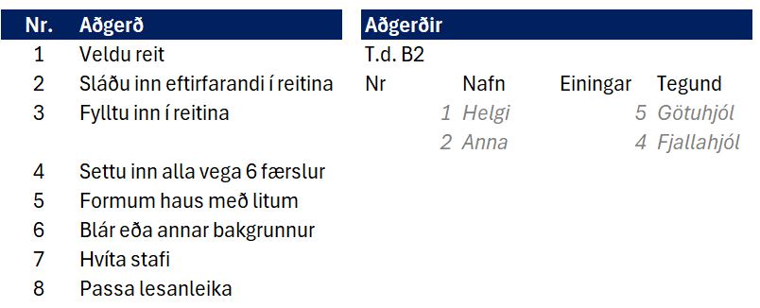

5. Sala
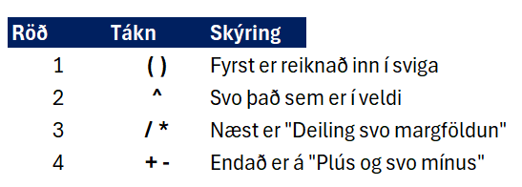
Rekstur
 | Jan | Feb
Sala | 4458635 | 3423420 | 6128135 | 5558784 | 7418215 | 4987552
Vöruinnkaup | 756452 | 1325896 | 2488695 | 1985652 | 3025458 | 674896
Laun | 1425236 | 1865958 | 1687996 | 1358999 | 2078458 | 1520369
Leiga | 352000 | 352000 | 352000 | 352000 | 352000 | 352000

Meðaltal sala
Meðaltal vörukaup

Hæstu laun

6. Vinnusvæði
Temp 1 | Temp 2 | Temp 3 | Temp 4 | Temp 5 | Temp 6 | Temp 7 | Temp 8 | Temp 9 | Temp 10 | Temp 11 | Temp 12
338 | 644 | 612 | 304 | 831 | 824 | 702 | 794 | 574 | 496 | 49 | 620
167 | 412 | 210 | 178 | 594 | 688 | 514 | 828 | 848 | 197 | 747 | 725
644 | 716 | 229 | 304 | 522 | 807 | 458 | 42 | 418 | 156 | 558 | 886
285 | 651 | 432 | 45 | 31 | 676 | 447 | 850 | 778 | 120 | 266 | 610
272 | 170 | 736 | 277 | 828 | 568 | 746 | 131 | 610 | 446 | 50 | 400
841 | 564 | 132 | 730 | 233 | 562 | 556 | 332 | 303 | 745 | 541 | 96
416 | 410 | 216 | 814 | 67 | 97 | 57 | 862 | 781 | 498 | 294 | 451
885 | 114 | 389 | 602 | 833 | 271 | 697 | 760 | 500 | 872 | 749 | 132
787 | 253 | 197 | 651 | 693 | 202 | 807 | 391 | 801 | 380 | 388 | 244
443 | 429 | 534 | 58 | 770 | 610 | 116 | 88 | 627 | 705 | 607 | 856
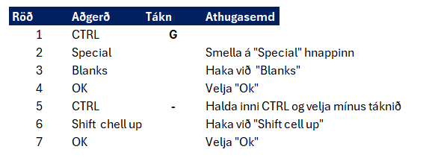
818 | 614 | 820 | 601 | 194 | 346 | 630 | 649 | 531 | 312 | 379 | 794
731 | 586 | 864 | 844 | 176 | 765 | 839 | 154 | 148 | 727 | 188 | 455

459 | 383 | 143 | 804 | 844 | 446 | 725 | 752 | 355 | 330 | 125 | 429
875 | 443 | 78 | 348 | 744 | 642 | 647 | 141 | 233 | 352 | 298 | 136
220 | 116 | 461 | 635 | 830 | 537 | 173 | 464 | 866 | 682 | 421 | 388
536 | 824 | 734 | 325 | 645 | 390 | 617 | 629 | 832 | 209 | 131 | 892

290 | 36 | 780 | 44 | 608 | 286 | 685 | 843 | 443 | 621 | 637 | 544
127 | 887 | 872 | 428 | 204 | 246 | 90 | 24 | 764 | 462 | 554 | 882
885 | 256 | 50 | 567 | 526 | 356 | 557 | 725 | 828 | 31 | 113 | 158
841 | 483 | 665 | 863 | 59 | 179 | 362 | 435 | 746 | 364 | 596 | 736
816 | 299 | 719 | 780 | 357 | 415 | 645 | 843 | 417 | 331 | 57 | 668
305 | 575 | 679 | 779 | 59 | 855 | 780 | 802 | 390 | 655 | 351 | 517
820 | 91 | 499 | 222 | 49 | 891 | 426 | 252 | 727 | 430 | 882 | 500
723 | 702 | 743 | 528 | 797 | 375 | 676 | 234 | 258 | 638 | 157 | 771

108 | 334 | 646 | 647 | 71 | 254 | 125 | 296 | 851 | 466 | 187 | 324
788 | 108 | 380 | 476 | 660 | 74 | 439 | 45 | 541 | 394 | 626 | 233
748 | 276 | 159 | 622 | 230 | 129 | 747 | 336 | 434 | 275 | 70 | 634
844 | 298 | 375 | 870 | 629 | 819 | 592 | 648 | 149 | 698 | 827 | 407
533 | 823 | 860 | 705 | 95 | 135 | 878 | 832 | 543 | 192 | 43 | 304
448 | 145 | 159 | 773 | 408 | 184 | 528 | 69 | 554 | 741 | 677 | 326
151 | 47 | 643 | 151 | 647 | 504 | 648 | 452 | 129 | 325 | 884 | 419
344 | 287 | 41 | 53 | 329 | 508 | 617 | 751 | 313 | 235 | 375 | 230

623 | 110 | 727 | 95 | 395 | 258 | 31 | 841 | 526 | 675 | 191 | 536
451 | 795 | 582 | 678 | 225 | 393 | 655 | 239 | 53 | 72 | 779 | 402
735 | 375 | 825 | 481 | 768 | 426 | 606 | 771 | 828 | 636 | 650 | 268
698 | 268 | 815 | 653 | 164 | 291 | 564 | 162 | 698 | 770 | 117 | 287
727 | 857 | 655 | 849 | 610 | 610 | 79 | 248 | 507 | 603 | 881 | 250
463 | 125 | 545 | 375 | 137 | 732 | 437 | 614 | 658 | 135 | 608 | 469
810 | 338 | 372 | 680 | 368 | 345 | 480 | 473 | 713 | 607 | 245 | 90
403 | 68 | 726 | 218 | 562 | 132 | 187 | 131 | 36 | 537 | 212 | 522
461 | 198 | 421 | 441 | 97 | 119 | 447 | 357 | 548 | 532 | 660 | 584
75 | 535 | 88 | 69 | 424 | 604 | 616 | 123 | 170 | 853 | 720 | 777
639 | 720 | 620 | 887 | 596 | 368 | 284 | 373 | 503 | 384 | 433 | 104
456 | 54 | 476 | 770 | 594 | 238 | 232 | 705 | 782 | 204 | 334 | 363
771 | 654 | 44 | 507 | 117 | 280 | 127 | 529 | 728 | 790 | 306 | 838
171 | 127 | 32 | 800 | 677 | 307 | 858 | 758 | 182 | 456 | 844 | 842
175 | 565 | 706 | 512 | 96 | 723 | 295 | 133 | 419 | 653 | 408 | 108
648 | 892 | 632 | 389 | 239 | 657 | 628 | 128 | 842 | 674 | 713 | 234
764 | 305 | 651 | 418 | 785 | 357 | 352 | 581 | 346 | 265 | 829 | 589
242 | 749 | 857 | 717 | 240 | 704 | 845 | 604 | 281 | 487 | 348 | 359

543 | 205 | 102 | 181 | 631 | 657 | 776 | 305 | 394 | 213 | 96 | 669
859 | 337 | 286 | 701 | 722 | 546 | 837 | 559 | 251 | 395 | 177 | 227
218 | 326 | 396 | 511 | 648 | 585 | 519 | 813 | 324 | 845 | 244 | 50
398 | 74 | 731 | 499 | 125 | 499 | 494 | 91 | 472 | 687 | 360 | 814
464 | 835 | 421 | 302 | 574 | 760 | 287 | 690 | 369 | 465 | 432 | 49
463 | 206 | 661 | 770 | 115 | 503 | 855 | 805 | 577 | 594 | 441 | 65
301 | 178 | 260 | 448 | 870 | 811 | 226 | 556 | 212 | 638 | 703 | 887
724 | 887 | 286 | 410 | 740 | 396 | 403 | 393 | 823 | 734 | 323 | 860
154 | 865 | 304 | 604 | 470 | 363 | 654 | 418 | 840 | 321 | 656 | 831
768 | 850 | 654 | 618 | 562 | 812 | 724 | 361 | 710 | 205 | 593 | 142
515 | 546 | 219 | 884 | 860 | 143 | 169 | 78 | 284 | 694 | 398 | 795
528 | 460 | 855 | 653 | 688 | 333 | 762 | 93 | 249 | 468 | 278 | 103
25 | 589 | 718 | 885 | 28 | 565 | 743 | 407 | 323 | 248 | 208 | 629
554 | 489 | 733 | 838 | 298 | 537 | 607 | 96 | 323 | 344 | 325 | 778
733 | 385 | 104 | 67 | 700 | 404 | 138 | 520 | 93 | 471 | 256 | 344

333 | 373 | 219 | 190 | 205 | 245 | 437 | 757 | 108 | 417 | 607 | 634
440 | 170 | 404 | 667 | 788 | 33 | 341 | 102 | 347 | 466 | 570 | 516
343 | 152 | 550 | 272 | 540 | 224 | 510 | 88 | 342 | 339 | 570 | 601
862 | 687 | 550 | 217 | 297 | 247 | 727 | 720 | 682 | 781 | 368 | 747
691 | 498 | 486 | 726 | 664 | 85 | 503 | 223 | 152 | 749 | 224 | 501
545 | 594 | 670 | 77 | 207 | 112 | 638 | 535 | 576 | 518 | 557 | 378
745 | 716 | 552 | 826 | 761 | 721 | 801 | 488 | 778 | 853 | 490 | 118
552 | 105 | 781 | 355 | 311 | 870 | 119 | 730 | 210 | 606 | 489 | 400
60 | 89 | 862 | 620 | 416 | 130 | 676 | 710 | 293 | 448 | 330 | 285
100 | 110 | 732 | 154 | 247 | 617 | 197 | 224 | 332 | 413 | 453 | 489
275 | 473 | 879 | 465 | 516 | 557 | 590 | 655 | 470 | 275 | 336 | 481
96 | 483 | 838 | 660 | 631 | 471 | 710 | 599 | 703 | 224 | 439 | 498
686 | 143 | 615 | 739 | 651 | 608 | 131 | 661 | 844 | 528 | 198 | 184

451 | 655 | 541 | 229 | 109 | 65 | 202 | 858 | 795 | 276 | 414 | 618
97 | 274 | 125 | 689 | 862 | 624 | 632 | 632 | 235 | 206 | 825 | 768
474 | 885 | 395 | 202 | 138 | 812 | 370 | 366 | 94 | 838 | 316 | 29
631 | 407 | 203 | 736 | 94 | 591 | 91 | 562 | 760 | 525 | 661 | 451
169 | 839 | 56 | 477 | 633 | 764 | 207 | 802 | 882 | 246 | 521 | 450
531 | 269 | 260 | 701 | 691 | 382 | 179 | 300 | 725 | 245 | 429 | 321
475 | 683 | 110 | 229 | 561 | 88 | 280 | 346 | 667 | 410 | 611 | 701
487 | 809 | 492 | 366 | 858 | 472 | 536 | 642 | 673 | 844 | 687 | 170
578 | 591 | 842 | 649 | 103 | 834 | 499 | 849 | 768 | 890 | 185 | 385
186 | 627 | 505 | 595 | 519 | 559 | 307 | 119 | 436 | 78 | 218 | 598
233 | 66 | 770 | 820 | 650 | 27 | 408 | 679 | 810 | 155 | 816 | 359
457 | 785 | 704 | 649 | 433 | 183 | 456 | 697 | 515 | 479 | 797 | 472
585 | 700 | 476 | 402 | 285 | 329 | 196 | 847 | 507 | 771 | 701 | 725
729 | 453 | 421 | 449 | 673 | 537 | 680 | 555 | 188 | 228 | 526 | 714
45 | 626 | 331 | 799 | 546 | 507 | 766 | 566 | 844 | 659 | 251 | 320
817 | 628 | 314 | 297 | 329 | 640 | 390 | 484 | 597 | 171 | 46 | 887
206 | 776 | 201 | 343 | 333 | 254 | 148 | 342 | 68 | 145 | 333 | 316
590 | 505 | 739 | 633 | 32 | 206 | 139 | 510 | 530 | 797 | 198 | 118
885 | 334 | 872 | 667 | 679 | 36 | 838 | 664 | 503 | 790 | 523 | 603
600 | 524 | 131 | 231 | 294 | 161 | 765 | 260 | 305 | 161 | 406 | 28
311 | 613 | 667 | 246 | 729 | 813 | 383 | 495 | 148 | 268 | 571 | 581
789 | 688 | 838 | 721 | 317 | 872 | 298 | 258 | 89 | 232 | 168 | 233
850 | 833 | 158 | 602 | 115 | 733 | 702 | 431 | 847 | 246 | 277 | 405
406 | 683 | 213 | 62 | 645 | 47 | 108 | 58 | 130 | 346 | 604 | 362
863 | 854 | 147 | 633 | 502 | 854 | 434 | 137 | 226 | 709 | 111 | 40
135 | 597 | 765 | 95 | 400 | 318 | 620 | 93 | 255 | 400 | 403 | 503
359 | 829 | 861 | 408 | 712 | 151 | 368 | 748 | 292 | 576 | 197 | 160
852 | 540 | 573 | 675 | 615 | 817 | 66 | 333 | 640 | 702 | 728 | 616
28 | 611 | 407 | 225 | 815 | 881 | 89 | 764 | 710 | 140 | 281 | 517
422 | 233 | 854 | 804 | 767 | 600 | 465 | 713 | 273 | 580 | 592 | 703
283 | 407 | 306 | 294 | 144 | 31 | 283 | 86 | 562 | 405 | 346 | 289
...

8. Vistun & prentun
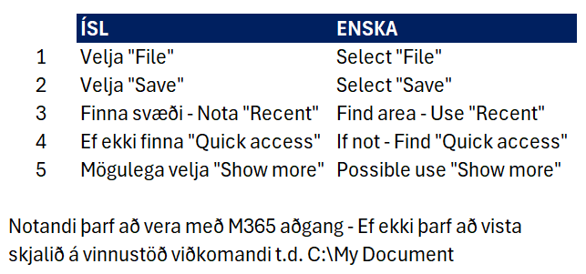

Röð | ÍSL | ENSKA
1 | Velja "Page layout" | Page layout
2 | Velja "Page Break Priview" | Page Break Priview
3 | Velja hvað á að prenta | Select what to print

9. Aukaverkefni
...
 |  |  |  |  |  |  |  |  |  | Fall - COUNTA
189127 | 189127 | 189127 | 189127 | 189127 | 6 | 191267-6029 | Erla Lára Eyjólfsdóttir | Heilt | 4101933
367376 | 367376 | 367376 | 367376 | 367376 | 7 | 260887-7409 | Inger Gunnarsdóttir | Verktaki | 6140060
88968 | 88968 | 88968 | 88968 | 88968 | 8 | 130308-1260 | Kristján Ásbjörn Jónsson | Heilt | 2599051
 |  |  |  |  | 9 | 050773-8769 | Brynhildur Skuggerud | Fullt | 4258741
 |  |  |  |  | 10 | 250476-2269 | Agnar Heimisson | Hlutastarf | 2719350
 |  |  |  |  | 11 | 080368-8549 | Áslaug Árdís Garðarsdóttir | Heilt | 822823
 |  |  |  |  | 12 | 190751-2969 | Hallur Ólason | Verktaki | 2875340
 |  |  |  |  | 13 | 221008-7430 | Guðbjörg S Guðmundsdóttir | Fullt | 2682496
 |  |  |  |  | 14 | 091297-6109 | Íris Ásta Thorarensen | Fullt | 5482241
 |  |  |  |  | 15 | 130795-2149 | Erlendur Sverrisson Kristjánsson | Fullt | 3268517
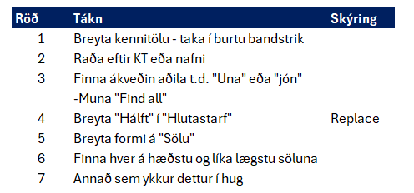
 |  |  |  |  | 16 | 280289-9259 | Harpa Jakobsdóttir | Verktaki | 5563825
 |  |  |  |  | 17 | 170180-4559 | Erling Egill Rúnarsson | Hálft | 4993286
 |  |  |  |  | 18 | 130122-6540 | Guðrún Súsanna Reynisdóttir | Verktaki | 2890012
 |  |  |  |  | 19 | 211176-8349 | Atli Fjalar Smith | Fullt | 2192379
 |  |  |  |  | 20 | 110277-7569 | Sæunn Birta Waage | Hálft | 982421
 |  |  |  |  | 21 | 300510-8750 | Georg Heiðar Friðjónsson | Hlutastarf | 4805765
 |  |  |  |  | 22 | 121282-3359 | Sigrún Meldal Ingadóttir | Verktaki | 3339296
 |  |  |  |  | 23 | 150267-2679 | Íris Inga Einarsdóttir | Fullt | 2526759
 |  |  |  |  | 24 | 150608-0470 | Margrét Helga Ástráðsdóttir | Heilt | 5664810
 |  |  |  |  | 25 | 030103-8450 | Eva Ebba Sigurpálsdóttir | Fullt | 5499434
 |  |  |  |  | 26 | 120262-4789 | Svana Rögnvaldsdóttir | Verktaki | 5242133
 |  |  |  |  | 27 | 111116-7860 | Slobodanka Erla Kröyer | Heilt | 5089031
 |  |  |  |  | 28 | 190253-4559 | Anna Ágústa Einarsdóttir | Verktaki | 2216910
 |  |  |  |  | 29 | 091049-3099 | Bryndís Rosager | Fullt | 6229055
 |  |  |  |  | 30 | 020941-2559 | Alea Ólafsdóttir | Hlutastarf | 562845
 |  |  |  |  | 31 | 020953-1819 | Sveinbjörn Anton Jónsson | Hálft | 2295511
 |  |  |  |  | 32 | 191202-4110 | Brigitte Jónasdóttir | Verktaki | 2798173
 |  |  |  |  | 33 | 080948-4789 | Friðjón Jón Þórólfsson | Verktaki | 3658450
 |  |  |  |  | 34 | 150710-7280 | Kara Björk Mathiesen | Hlutastarf | 1305089
 |  |  |  |  | 35 | 041077-1949 | Kristjana Guðrún Márusdóttir | Verktaki | 3096731
 |  |  |  |  | 36 | 080343-0219 | Þórður Redziak | Heilt | 4639267
...

